ENG
QUALITY SPECIFICATION FOR WATERMELON

MINIMUM REQUIREMENTS
The fruits are intact, of good quality; clean; fresh; without insect pests; without damage to the pulp caused by insect pests; solid; without excessive surface moisture; without any foreign odour and/or taste.
Watermelons must be of sufficient degree of development and satisfactory maturity. The degree of development and condition of watermelons must allow to: withstand transportation, loading and unloading; be delivered to their destination in satisfactory condition.
Seedless watermelons may contain seeds that are not fully formed.
The sugar content is at least 8 Brix. Commercial Service of Lenta may impose additional requirements for the order, deemed necessary to ensure the watermelon meets the required Brix level. When using the refractometric method to determine the ripeness of watermelons, the refractive index of the flesh (measured at the midpoint of the flesh on a cross-section taken at the fruit's greatest transverse diameter) must be equal to or greater than 8° Brix.
CLASS I
Watermelons of this class must have characteristic features of their variety and/or commodity type. However, the following minor defects may be allowed, provided that they do not affect the overall appearance, quality, preservation and presentation of the product in the package:
• minor shape defect;
• minor coloring defects (pale coloring of rind in place of contact with ground during ripening is not considered a defect);
• shafes with a total area of no more than 1/16 of the fruit surface;
• minor scarred surface cracks;
• minor earth traits;
CLASS II
This class includes watermelons that cannot be assigned to the higher classes but meet the minimum requirements listed above. The following defects are allowed provided that watermelons retain their characteristic features of quality, preservation and presentation:
• deviation from regular shape, but not deformed fruits;
• coloring defects (pale coloring of rind in place of contact with ground during ripening is not considered a defect);
• scarred surface damages of the rind (shafes, sunburn), with a total area of no more than 1/8 of the fruit surface;
• slight bruising, not affecting the pulp;
• scarred surface cracks;
OUT OF GRADE
• defects exceeding the tolerances for class 1 and 2, or not meeting the minimum requirements
• extensive scarred rind defects, shafes, sunburn (more than 1/8 of the fruit surface of the fetus);
• deformed (fruits with nodus, deformed in shape);
• dirty (with chemical residues, animal waste, excessive sticking of the earth);
• immature, underdeveloped fruits (the pulp is pink or pale pink, the border between the edible part and the rind is barely noticeable, the consistency of the pulp is coarse, low-juicy, the sugar content is less than 8 Brix);
• non-scarred rind damage (without affecting the pulp);
• damaged by agricultural diseases in the initial stage;
• damage by insect pests without penetration into the pulp;
• fruits with left stem than 100 cm;
• hollowness as a consequence of developmental defects;
WASTE
• decayed and rotten, moldy (incl. with a rotten stem);
• gross mechanical damages(bruises affecting the pulp; cracks opening the pulp, etc.);
• crushed fruits: watermelon fruits, when cut, the pulp is darkened, separated from the rind;
• damage to the pulp by insect pests; damage by rodents; presence of insect pests;
• with signs of wilting (squishy);
• overripen (the color of the pulp is changed, there is a sliming in the seed cells; the pulp with hollows; the consistency of the pulp is loose, fibrous);
• exposed to low or high temperatures (chilled, frozen or overheated);
• hidden defect (the "photos" tab);
OTHER REQUIREMENTS
Variety | According to the requirements of the Commercial Service of Lenta. The order may contain additional requirements for the appearance of the products, which will be considered necessary for compliance with the variety.
Size | According to the requirements of the Commercial Service of Lenta. In total, it is allowed to have 10% of watermelons by weight that do not meet the size requirements.
Uniformity | The contents of each batch must be uniform and consist of fresh watermelons of the same pomological and commercial variety, quality, size, ripeness level.
 | The visible part of the contents of the package must correspond to the contents of the entire package.
Packaging | Watermelons must be packed in such a way as to ensure proper preservation of the product.

Фото-Photo
В данном разделе представлены фото, иллюстрирующие примеры проявления некоторых дефектов. Основная информация о требованиях к качеству товара представлена в разделе "Спецификация". Раздел "Фото" является дополнительным и неисчерпывающим приложением к Спецификации по качеству./This section presents photos demonstrationg different intensities of some defects. The basic information on requirements to the goods quality is presented in the Specification section. The Photos section is the additional and non-exhaustive appendix to the Quality Specification.
ШКАЛА ЗРЕЛОСТИ КРАСНОГО АРБУЗА/RED WATERMELON RIPENESS LEVEL SCALE
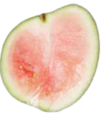 |  | 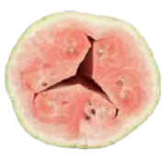 |  |  | 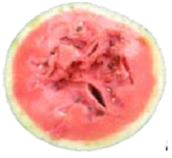 |  |  | 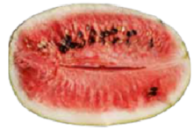
1 |  | 2 |  |  | 3 |  |  | 4
недозревший плод (нестандарт), содержание сахара менее 8˚ по шкале Брикс/unripe fruit (out of grade), sugar content less than 8 Brix |  |  |  |  | зрелый плод, содержание сахара не менее 8˚ по шкале Брикс (1 категория)/ripe fruit, sugar content of at least 8 Brix (Class 1) |  |  | перезревший плод (отход)/overripe fruit (waste)
I КАТЕГОРИЯ/CLASS I
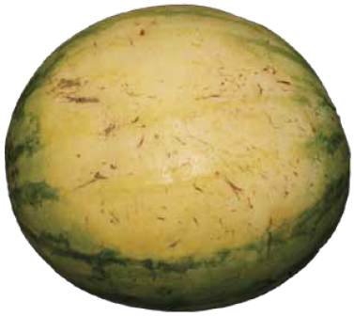
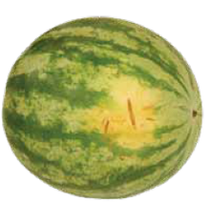
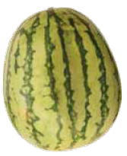
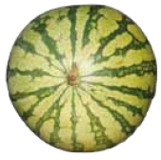

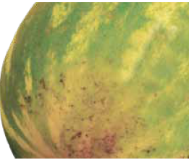
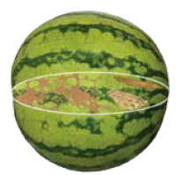
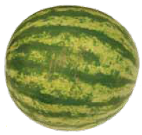
Бледная окраска части плода в том месте, где плод соприкасался с почвой/pale coloring of fruit part in place of contact with ground |  | небольшая зарубцевавшаяся поверхностная трещина/minor scarred surface crack |  |  | незначительный дефект формы/minor shape defect |  |  | незначительный дефект формы/minor shape defect

незначительные следы земли/minor earth traits |  | потертости общей площадью не более 1/16 части поверхности плода/ shafes with a total area of no more than 1/16 of the fruit surface |  |  |  |  |  | длина оставленного стебля не более 100 см;
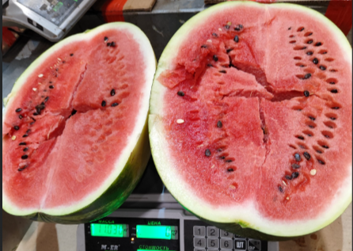
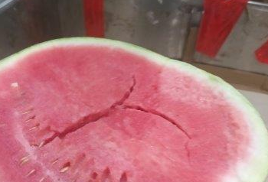

трещины
II КАТЕГОРИЯ/CLASS II
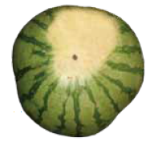
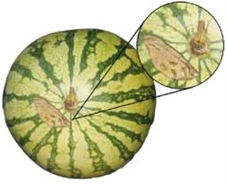
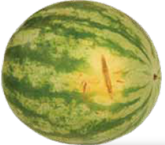

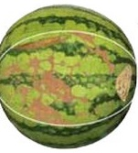
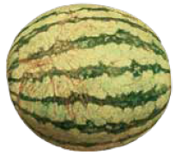
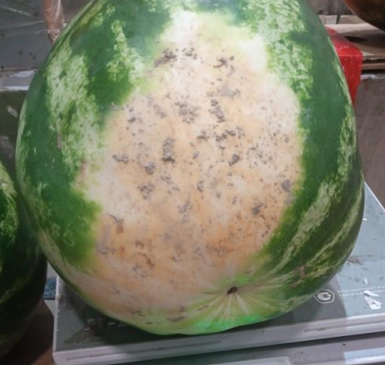
дефект формы/shape defect |  |  |  | зарубцевавшиеся поверхностные трещины/scarred surface cracks

зарубцевавшиеся поверхностные повреждения коры не более 1/8 поверхности плода/scarred surface damages of rind with total area of no more than 1/8 of the fruit surface

НЕСТАНДАРТ/OUT OF GRADE
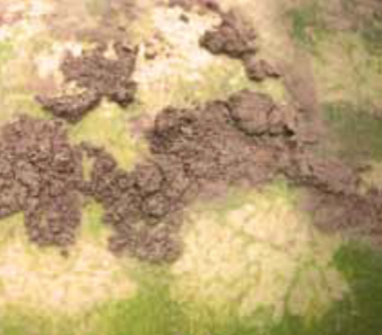
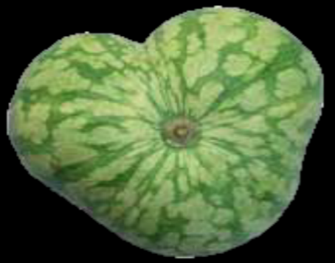
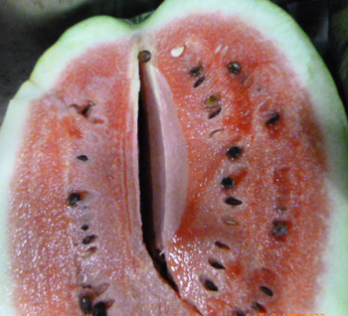
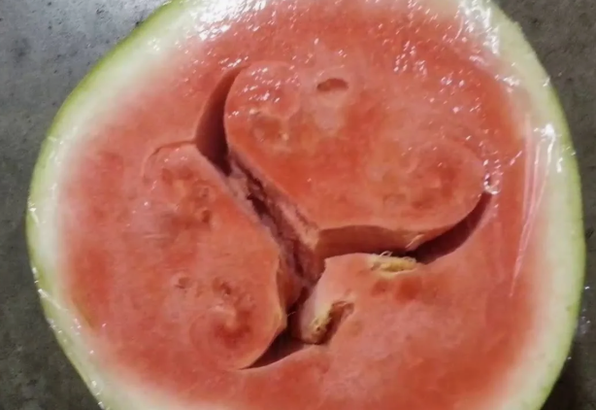

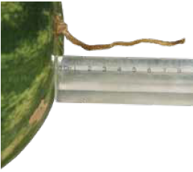
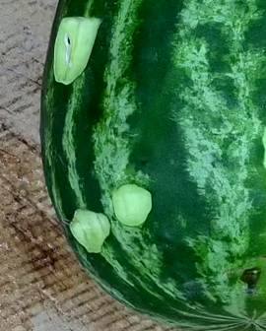
чрезмерное налипание земли/excessive sticking of the earth |  | Уродливая форма/Deformed shape |  |  | пустотелость/hollowness

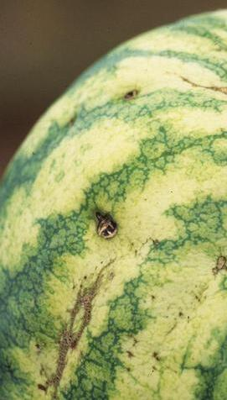
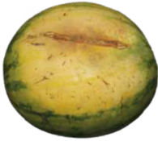
незарубцевавшаяся трещина (без затрагивания мякоти)/non-scarred rind damage (without affecting the pulp) |  |  | плоды с длиной оставленного стебля более 100 см/fruits with left stem of more than 100 cm |  |  | альтернариоз начало / alternariose early stage
 |  |  |  |  |  | 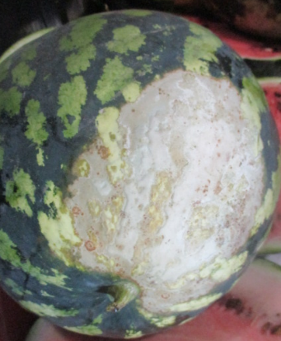
антракноз (медянка) начало / anthracnose early stage |  |  |  |  |  |  | сильный солнечный ожог/severe sunburn
ОТХОД/WASTE
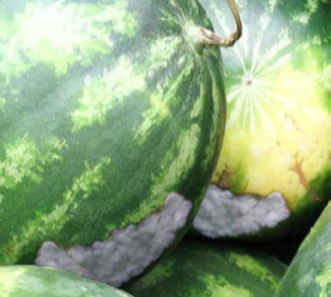
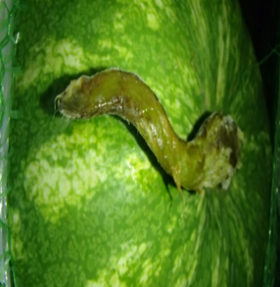
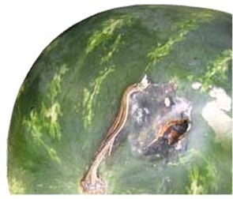
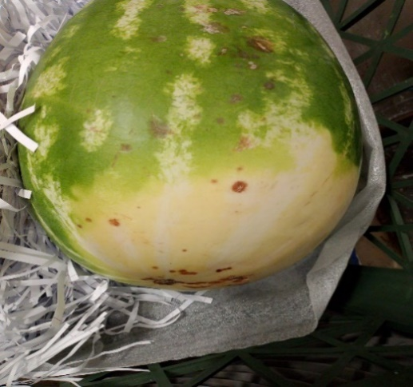

загнив/decay | загнив стебля/stem decay |  |  | альтернариоз / alternariose |  |  | антракноз (медянка) / anthracnose

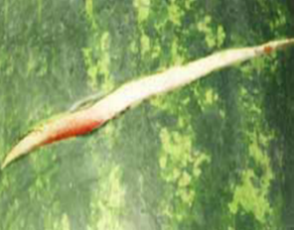
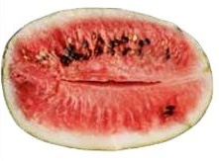
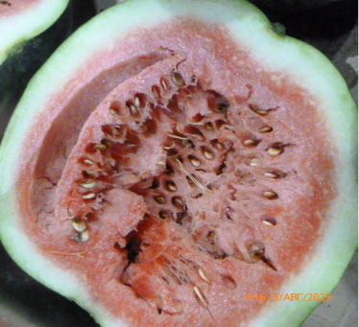
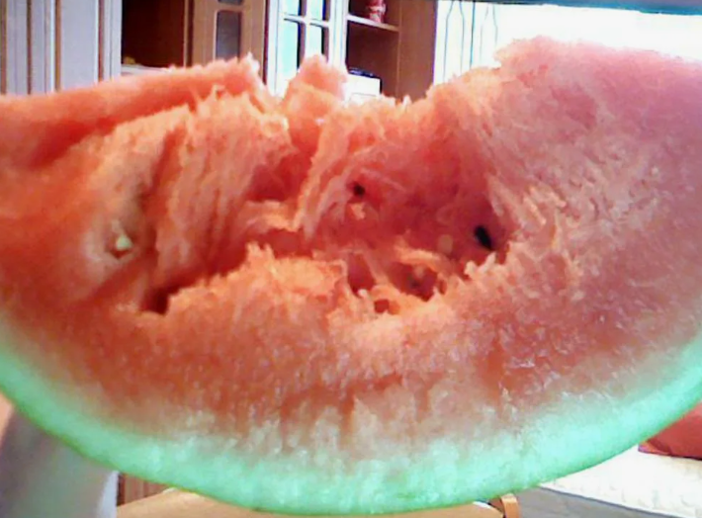

трещина с открытием мякоти/cracks opening the pulp |  |  | перезревший плод/overripen fruit
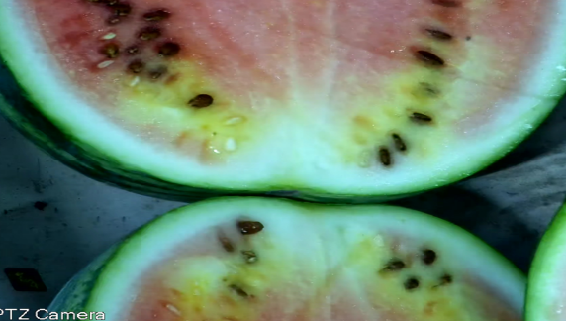
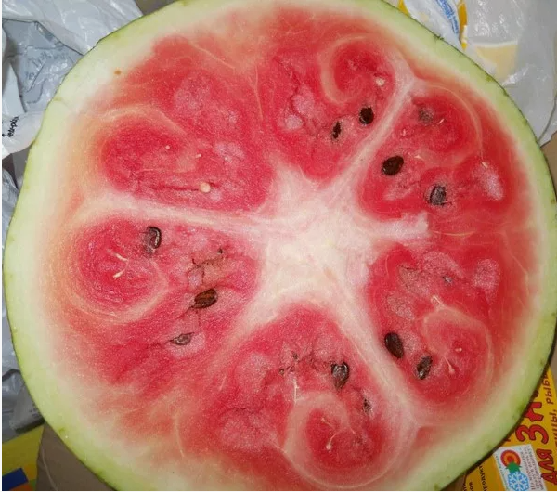
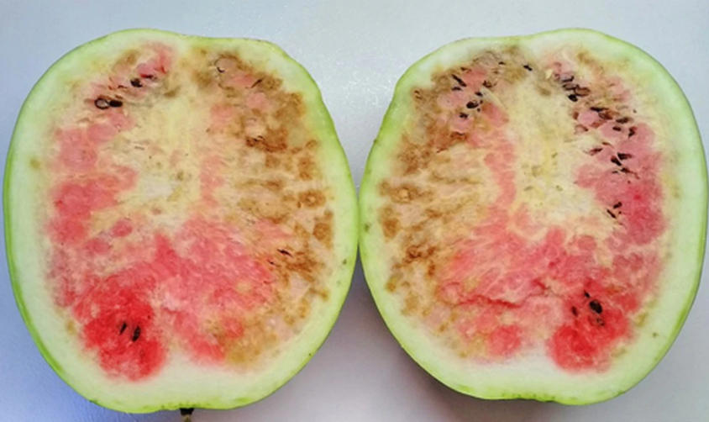

скрытый дефект / hidden defect
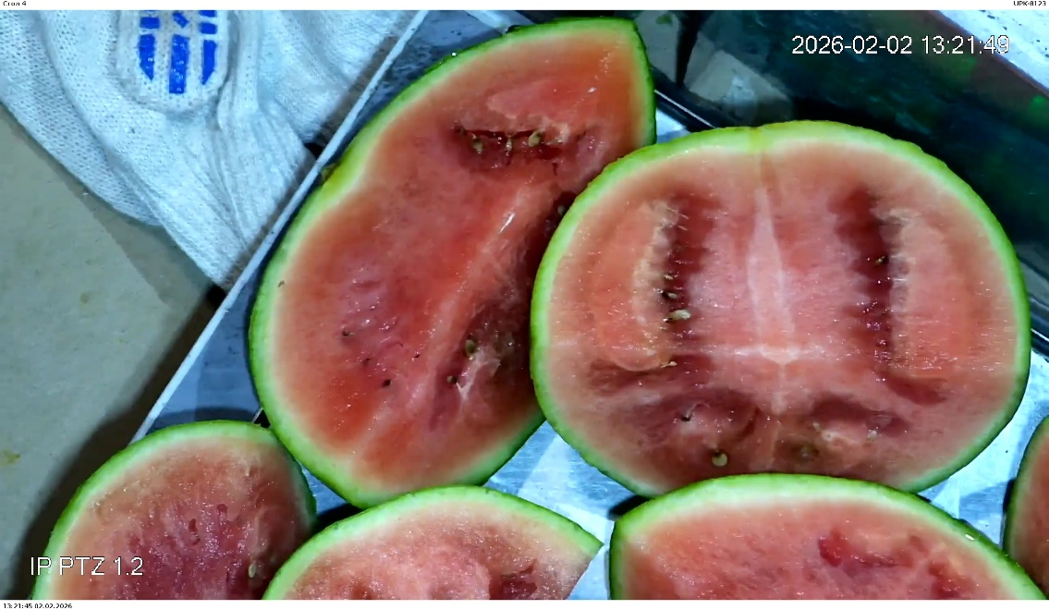
Подверженные воздействию низких температур / Exposed to low temperatures

перезрев vs мех. vs потемн.
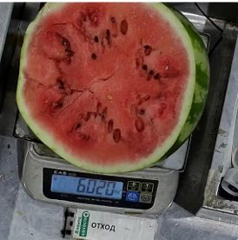
1. Перезревший плод
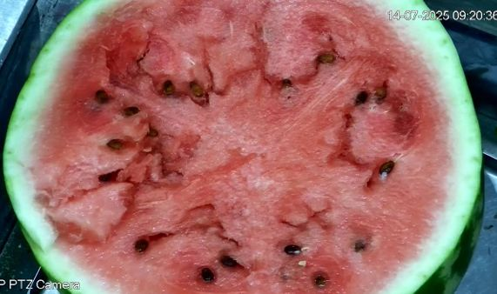
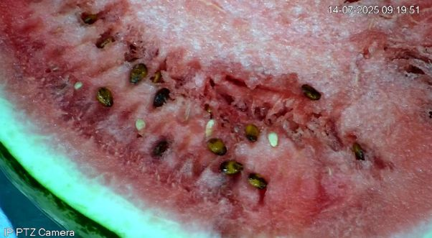

Мякоть рыхлая, с пустотами, менее структурированная, водянистая.

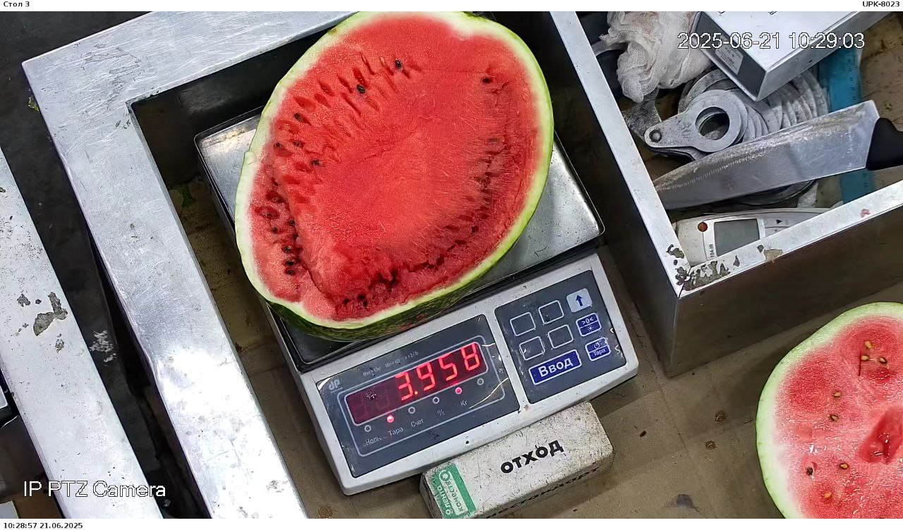
2. Механическое повреждение: ушиб и его влияние на мякоть
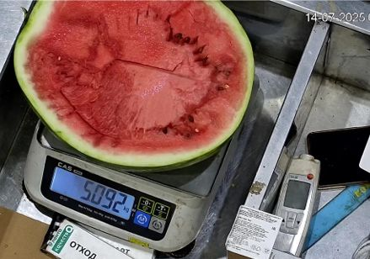
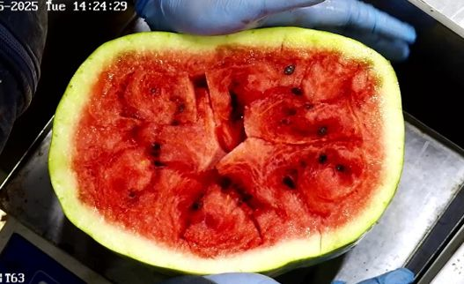

Обычно повреждения мякоти четко очерчены, с возможным затемнением у коры. Часто сопровождаются следами удара на самой поверхности плода, повреждением коры.

3. Физиологическое потемнение мякоти
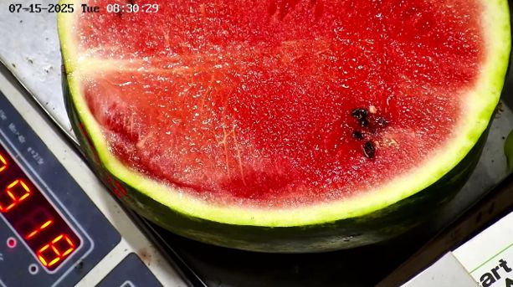
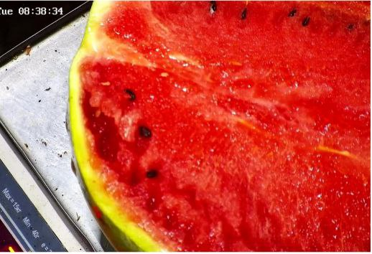

Не отмечается признаков повреждения, как при ушибе. Мякоть достаточно плотная, структурированная, в отличие от перезрева. Физиологическое потемнение может быть вызвано нарушением питания культуры, стрессами в период выращивания.

